Sheet1
 | y
0.10463333333 | 1
0.17986666667 | 0.91203333333
0.1742 | 0.83283333333
0.25813333333 | 0.82083333333
0.34633333333 | 0.74226666667
0.41033333333 | 0.71303333333
0.46396666667 | 0.71303333333
0.5028 | 0.72003333333
0.48746666667 | 0.70303333333
0.48246666667 | 0.6777
0.53293333333 | 0.45696666667
0.49696666667 | 0.4205
0.49563333333 | 0.40483333333
0.5093 | 0.39883333333
0.56856666667 | 0.43616666667
0.5709 | 0.45483333333
0.52676666667 | 0.67726666667
0.54443333333 | 0.68626666667
0.5751 | 0.6846
0.59076666667 | 0.69926666667
0.8781 | 0.79003333333
0.92443333333 | 0.79003333333
0.96243333333 | 0.81336666667
1 | 0.82703333333
1 | 1
0.10463333333 | 1
1 | 1
pt | x | y
0 | 0.10463333333 | 1
1 | 0.17986666667 | 0.91203333333

2 | 0.1742 | 0.83283333333 |  | 30000
3 | 0.25813333333 | 0.82083333333
4 | 0.34633333333 | 0.74226666667
5 | 0.41033333333 | 0.71303333333
6 | 0.46396666667 | 0.71303333333
7 | 0.5028 | 0.72003333333
8 | 0.48746666667 | 0.70303333333
9 | 0.48246666667 | 0.6777
10 | 0.53293333333 | 0.45696666667
11 | 0.49696666667 | 0.4205
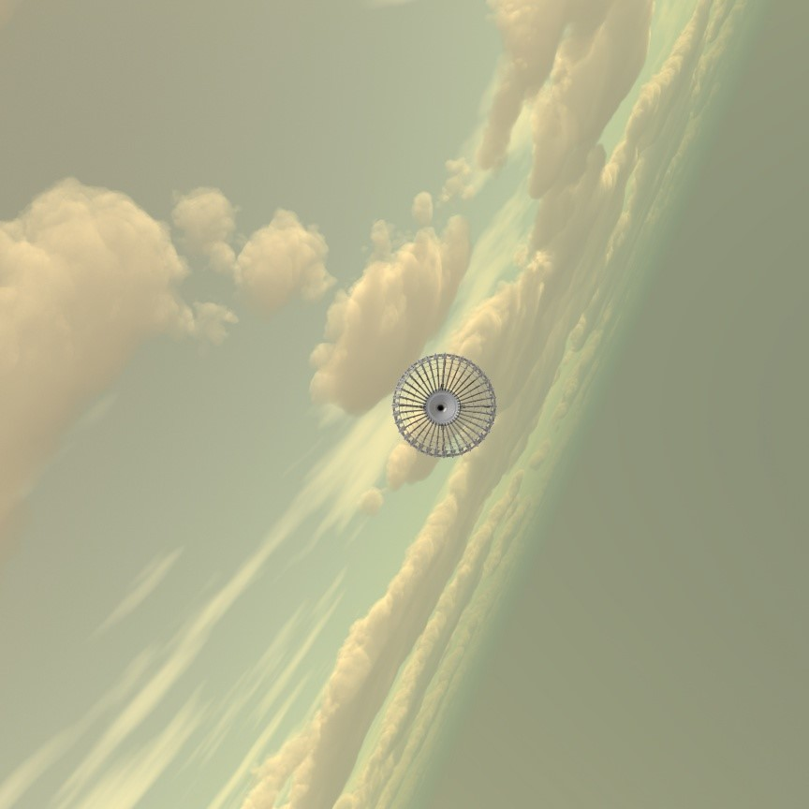
12 | 0.49563333333 | 0.40483333333
13 | 0.5093 | 0.39883333333
14 | 0.56856666667 | 0.43616666667
15 | 0.5709 | 0.45483333333
16 | 0.52676666667 | 0.67726666667
17 | 0.54443333333 | 0.68626666667
18 | 0.5751 | 0.6846
19 | 0.59076666667 | 0.69926666667
20 | 0.8781 | 0.79003333333
21 | 0.92443333333 | 0.79003333333
22 | 0.96243333333 | 0.81336666667
23 | 1 | 0.82703333333
24 | 1 | 1
25 | 0.10463333333 | 1
26
27
28
29
30
31
32
33
34 | 1 | 1

 |  |  | 30000

